身長
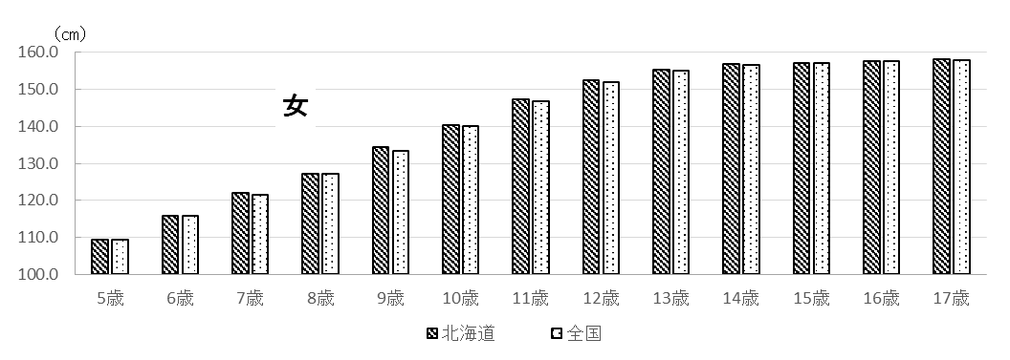
２ 結果の概要

北海道における平成29年度の身長・体重の平均値は表１～２のとおりです。身長は、５歳男児、８
歳女子、１６歳女子を除き全国平均値を上回るか、同等でした。体重については、５歳男児、１７歳
女子を除き全国平均値を上回るか同等でした。
また、北海道における肥満傾向児・痩身傾向児の出現率は表４のとおりとなっています。

表１ 身長の平均値（前年度対比及び全国対比） |  |  |  |  |  |  |  |  | （単位：㎝）
区 分 |  |  |  | 北海道 |  |  |  | 全国 | 対全国差
 |  |  |  | Ｈ２９ |  | Ｈ２８ 平均値 | 対前年度差 | Ｈ２９ 平均値
 |  |  |  | 平均値 | 標準偏差
 | 幼稚園 | 5 | 歳 | 110.1 | 4.88 | 110.1 | 0.0 | 110.3 | △ 0.2
 | 小学校 | 6 |  | 116.6 | 4.92 | 116.7 | △ 0.1 | 116.5 | 0.1
 |  | 7 |  | 122.6 | 5.25 | 122.7 | △ 0.1 | 122.5 | 0.1
 |  | 8 |  | 128.4 | 5.31 | 128.7 | △ 0.3 | 128.2 | 0.2
 |  | 9 |  | 133.7 | 5.55 | 134.7 | △ 1.0 | 133.5 | 0.2
 |  | 10 |  | 139.5 | 6.35 | 139.1 | 0.4 | 139.0 | 0.5
男 |  | 11 |  | 145.7 | 7.25 | 146.6 | △ 0.9 | 145.0 | 0.7
 | 中学校 | 12 |  | 154.2 | 8.31 | 153.9 | 0.3 | 152.8 | 1.4
 |  | 13 |  | 161.3 | 7.84 | 161.1 | 0.2 | 160.0 | 1.3
 |  | 14 |  | 166.0 | 6.53 | 165.9 | 0.1 | 165.3 | 0.7
 | 高等学校 | 15 |  | 168.8 | 5.63 | 168.5 | 0.3 | 168.2 | 0.6
 |  | 16 |  | 170.0 | 5.97 | 170.1 | △ 0.1 | 169.9 | 0.1
 |  | 17 |  | 170.7 | 5.62 | 170.9 | △ 0.2 | 170.6 | 0.1
 | 幼稚園 | 5 | 歳 | 109.3 | 4.65 | 109.5 | △ 0.2 | 109.3 | 0.0
 | 小学校 | 6 |  | 115.7 | 4.91 | 115.8 | △ 0.1 | 115.7 | 0.0
 |  | 7 |  | 122.0 | 5.07 | 121.8 | 0.2 | 121.5 | 0.5
 |  | 8 |  | 127.2 | 5.69 | 127.7 | △ 0.5 | 127.3 | △ 0.1
 |  | 9 |  | 134.3 | 6.19 | 133.9 | 0.4 | 133.4 | 0.9
 |  | 10 |  | 140.2 | 6.55 | 140.8 | △ 0.6 | 140.1 | 0.1
女 |  | 11 |  | 147.2 | 6.65 | 148.0 | △ 0.8 | 146.7 | 0.5
 | 中学校 | 12 |  | 152.4 | 5.94 | 152.9 | △ 0.5 | 151.8 | 0.6
 |  | 13 |  | 155.4 | 5.36 | 155.3 | 0.1 | 154.9 | 0.5
 |  | 14 |  | 156.9 | 5.15 | 156.8 | 0.1 | 156.5 | 0.4
 | 高等学校 | 15 |  | 157.2 | 5.14 | 157.2 | 0.0 | 157.1 | 0.1
 |  | 16 |  | 157.5 | 5.38 | 157.2 | 0.3 | 157.6 | △ 0.1
 |  | 17 |  | 158.2 | 5.26 | 157.8 | 0.4 | 157.8 | 0.4

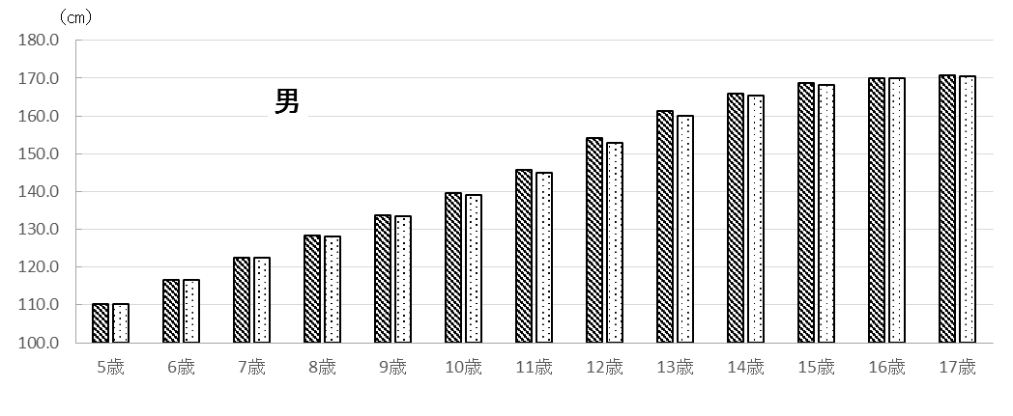
 |  |  |  | 図１ 平成29年度 身長の平均値

体重
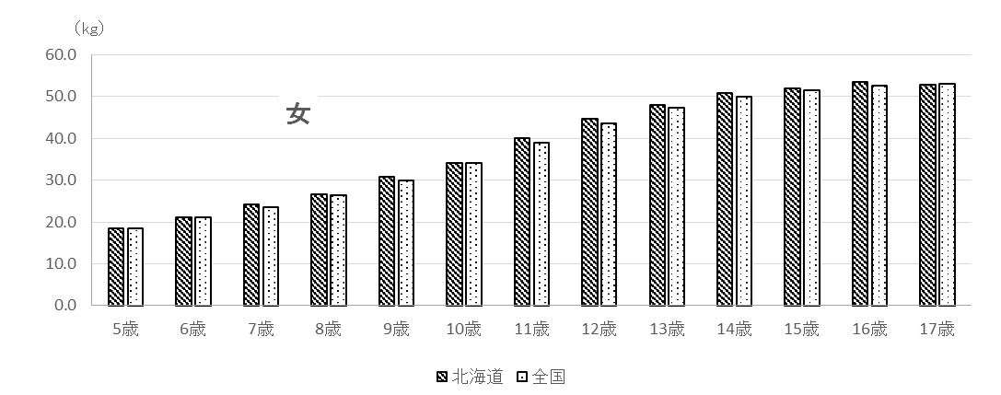
表２ 体重の平均値（前年度対比及び全国対比） |  |  |  |  |  |  |  |  | （単位：㎏）
区 分 |  |  |  | 北海道 |  |  |  | 全国 | 対全国差
 |  |  |  | Ｈ２９ |  | Ｈ２８ 平均値 | 対前年度差 | Ｈ２９ 平均値
 |  |  |  | 平均値 | 標準偏差
 | 幼稚園 | 5 | 歳 | 18.8 | 2.86 | 19.0 | △ 0.2 | 18.9 | △ 0.1
 | 小学校 | 6 |  | 21.7 | 3.40 | 21.5 | 0.2 | 21.4 | 0.3
 |  | 7 |  | 24.6 | 4.37 | 24.6 | 0.0 | 24.1 | 0.5
 |  | 8 |  | 27.9 | 5.30 | 28.3 | △ 0.4 | 27.2 | 0.7
 |  | 9 |  | 31.6 | 6.76 | 32.6 | △ 1.0 | 30.5 | 1.1
 |  | 10 |  | 36.0 | 8.53 | 34.9 | 1.1 | 34.2 | 1.8
男 |  | 11 |  | 40.4 | 9.30 | 41.0 | △ 0.6 | 38.2 | 2.2
 | 中学校 | 12 |  | 46.0 | 10.37 | 45.5 | 0.5 | 44.0 | 2.0
 |  | 13 |  | 51.1 | 10.79 | 50.5 | 0.6 | 49.0 | 2.1
 |  | 14 |  | 55.7 | 11.68 | 55.5 | 0.2 | 53.9 | 1.8
 | 高等学校 | 15 |  | 59.7 | 10.55 | 60.1 | △ 0.4 | 58.9 | 0.8
 |  | 16 |  | 61.1 | 10.09 | 62.0 | △ 0.9 | 60.6 | 0.5
 |  | 17 |  | 63.9 | 10.54 | 64.4 | △ 0.5 | 62.6 | 1.3
 | 幼稚園 | 5 | 歳 | 18.5 | 2.54 | 18.6 | △ 0.1 | 18.5 | 0.0
 | 小学校 | 6 |  | 21.1 | 3.20 | 21.0 | 0.1 | 21.0 | 0.1
 |  | 7 |  | 24.1 | 4.01 | 23.8 | 0.3 | 23.5 | 0.6
 |  | 8 |  | 26.6 | 4.96 | 27.0 | △ 0.4 | 26.4 | 0.2
 |  | 9 |  | 30.7 | 5.54 | 30.8 | △ 0.1 | 29.9 | 0.8
 |  | 10 |  | 34.1 | 7.13 | 34.5 | △ 0.4 | 34.0 | 0.1
女 |  | 11 |  | 40.0 | 8.42 | 40.9 | △ 0.9 | 39.0 | 1.0
 | 中学校 | 12 |  | 44.7 | 8.78 | 45.0 | △ 0.3 | 43.6 | 1.1
 |  | 13 |  | 48.0 | 8.33 | 48.0 | 0.0 | 47.2 | 0.8
 |  | 14 |  | 50.8 | 8.06 | 50.3 | 0.5 | 50.0 | 0.8
 | 高等学校 | 15 |  | 51.9 | 8.46 | 53.1 | △ 1.2 | 51.6 | 0.3
 |  | 16 |  | 53.5 | 8.36 | 53.1 | 0.4 | 52.6 | 0.9
 |  | 17 |  | 52.8 | 7.20 | 54.0 | △ 1.2 | 53.0 | △ 0.2

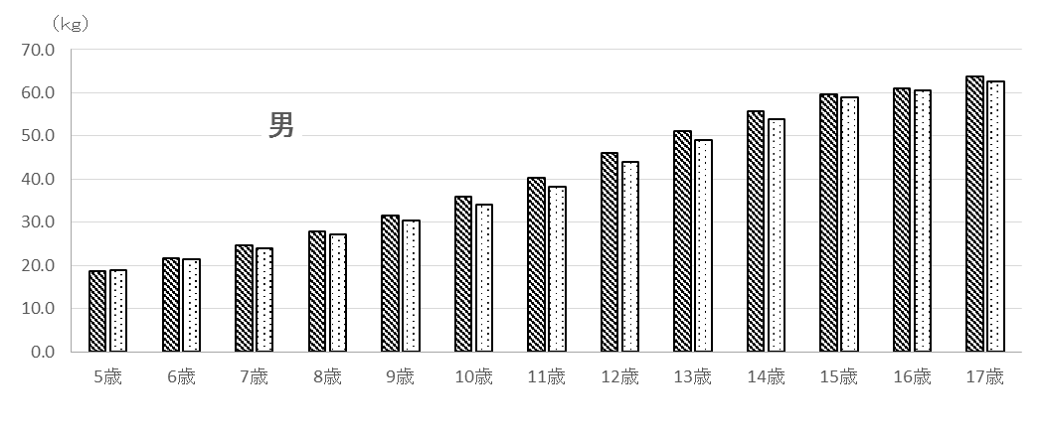
 |  |  |  |  | 図２ 平成29年度 体重の平均値

17歳まで
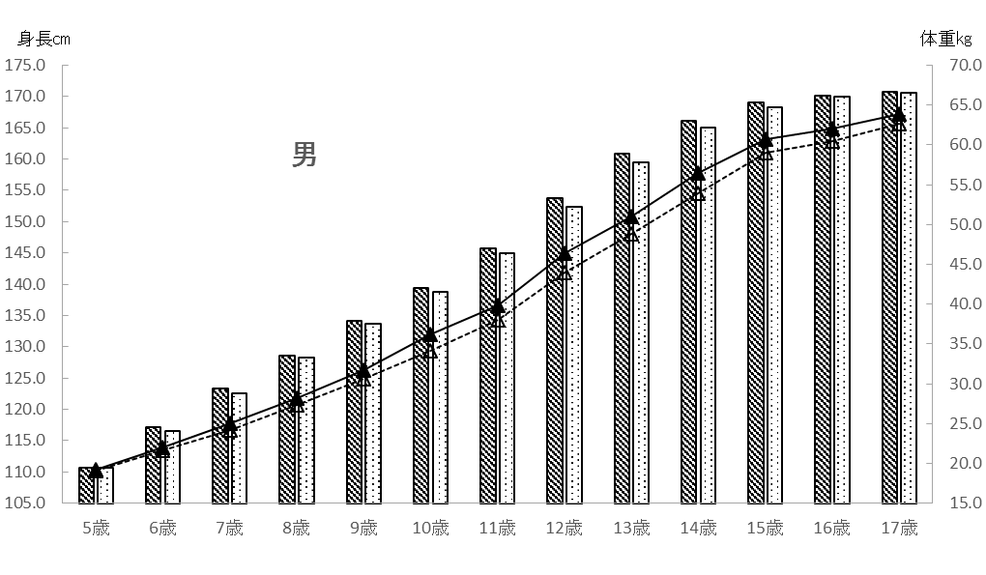
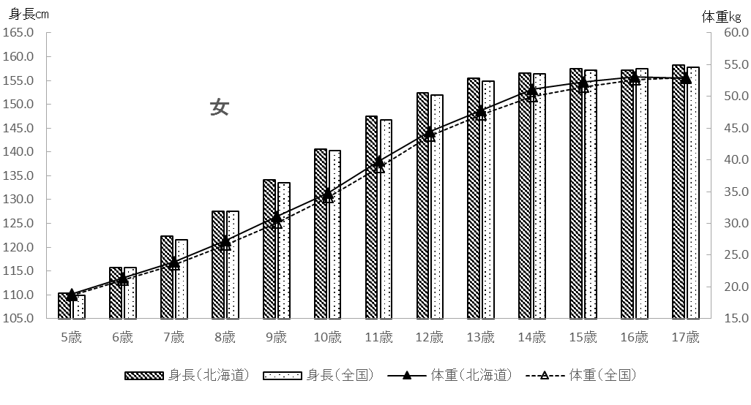
 | 表３ １７歳までの各年度時における身長・体重平均値
 |  |  |  |  | 男 |  |  |  | 女
 | 年度 | 年齢 |  | 身長 |  | 体重 |  | 身長 |  | 体重
 |  |  |  | 北海道 | 全国 | 北海道 | 全国 | 北海道 | 全国 | 北海道 | 全国
 | H17 | 5 | 歳 | 110.7 | 110.7 | 19.2 | 19.1 | 110.3 | 109.9 | 18.9 | 18.7
 | H18 | 6 |  | 117.2 | 116.6 | 22.0 | 21.6 | 115.7 | 115.7 | 21.4 | 21.1
 | H19 | 7 |  | 123.3 | 122.5 | 25.0 | 24.2 | 122.3 | 121.6 | 23.9 | 23.5
 | H20 | 8 |  | 128.5 | 128.2 | 28.2 | 27.3 | 127.6 | 127.5 | 27.3 | 26.6
 | H21 | 9 |  | 134.1 | 133.6 | 31.7 | 30.6 | 134.1 | 133.5 | 31.1 | 30.0
 | H22 | 10 |  | 139.4 | 138.8 | 36.2 | 34.1 | 140.5 | 140.2 | 34.8 | 34.1
 | H23 | 11 |  | 145.7 | 145.0 | 39.8 | 38.0 | 147.5 | 146.7 | 39.8 | 38.8
 | H24 | 12 |  | 153.7 | 152.4 | 46.4 | 44.0 | 152.4 | 151.9 | 44.5 | 43.7
 | H25 | 13 |  | 160.9 | 159.5 | 51.0 | 48.8 | 155.5 | 154.8 | 47.8 | 47.1
 | H26 | 14 |  | 166.1 | 165.1 | 56.4 | 53.9 | 156.6 | 156.4 | 51.1 | 50.0
 | H27 | 15 |  | 169.0 | 168.3 | 60.7 | 59.0 | 157.5 | 157.1 | 52.3 | 51.5
 | H28 | 16 |  | 170.1 | 169.9 | 62.0 | 60.5 | 157.2 | 157.5 | 53.1 | 52.6
 | H29 | 17 |  | 170.7 | 170.6 | 63.9 | 62.6 | 158.2 | 157.8 | 52.8 | 53.0

図３ １７歳までの各年度時における身長・体重平均値

肥満度
肥満・痩身については、性別、年齢別、身長別標準体重から肥満度を算出し、肥満度が２０％
以上の者を肥満傾向児、－２０％以下の者を痩身傾向児としています。
肥満度の求め方は以下のとおりです。

肥満度（過体重度）
＝〔実測体重（kg）－身長別標準体重（kg）〕／身長別標準体重（kg）×１００（％）

係数
年齢
 | ＊身長別標準体重を求める係数と計算式
 | 身長別標準体重（kg）＝ａ×実測身長（cm）－ｂ
 |  | 男 |  |  |  | 女
 |  | ａ |  | ｂ |  | ａ |  |  | b
 | 5 | 0.386 |  | 23.699 |  | 0.377 |  |  | 22.750
 | 6 | 0.461 |  | 32.382 |  | 0.458 |  |  | 32.079
 | 7 | 0.513 |  | 38.878 |  | 0.508 |  |  | 38.367
 | 8 | 0.592 |  | 48.804 |  | 0.561 |  |  | 45.006
 | 9 | 0.687 |  | 61.390 |  | 0.652 |  |  | 56.992
 | 10 | 0.752 |  | 70.461 |  | 0.730 |  |  | 68.091
 | 11 | 0.782 |  | 75.106 |  | 0.803 |  |  | 78.846
 | 12 | 0.783 |  | 75.642 |  | 0.796 |  |  | 76.934
 | 13 | 0.815 |  | 81.348 |  | 0.655 |  |  | 54.234
 | 14 | 0.832 |  | 83.695 |  | 0.594 |  |  | 43.264
 | 15 | 0.766 |  | 70.989 |  | 0.560 |  |  | 37.002
 | 16 | 0.656 |  | 51.822 |  | 0.578 |  |  | 39.057
 | 17 | 0.672 |  | 53.642 |  | 0.598 |  |  | 42.339

出典：公益財団法人 日本学校保健会 『児童生徒等の健康診断マニュアル（平成27年度改訂)』

＊（参考）平成２９年度調査における平均身長時の標準体重

年齢
 |  |  |  |  |  |  |  | 北 海 道
 |  |  |  | 男 |  |  |  |  |  |  | 女
 | 平均身長 （cm） |  | 平均身長時の標準体重（kg）Ａ |  | 平均体重 （kg）Ｂ |  | 差 Ｂ－Ａ （kg） |  | 平均身長 （cm） | 平均身長時の標準体重（kg）Ｃ |  | 平均体重 （kg）Ｄ | 差 Ｄ－Ｃ （kg）
5 | 110.1 |  | 18.8 |  | 18.8 |  | 0.0 |  | 109.3 | 18.5 |  | 18.5 | 0.0
6 | 116.6 |  | 21.4 |  | 21.7 |  | 0.3 |  | 115.7 | 20.9 |  | 21.1 | 0.2
7 | 122.6 |  | 24.0 |  | 24.6 |  | 0.6 |  | 122.0 | 23.6 |  | 24.1 | 0.5
8 | 128.4 |  | 27.2 |  | 27.9 |  | 0.7 |  | 127.2 | 26.4 |  | 26.6 | 0.2
9 | 133.7 |  | 30.5 |  | 31.6 |  | 1.1 |  | 134.3 | 30.6 |  | 30.7 | 0.1
10 | 139.5 |  | 34.4 |  | 36.0 |  | 1.6 |  | 140.2 | 34.3 |  | 34.1 | -0.2
11 | 145.7 |  | 38.8 |  | 40.4 |  | 1.6 |  | 147.2 | 39.4 |  | 40.0 | 0.6
12 | 154.2 |  | 45.1 |  | 46.0 |  | 0.9 |  | 152.4 | 44.4 |  | 44.7 | 0.3
13 | 161.3 |  | 50.1 |  | 51.1 |  | 1.0 |  | 155.4 | 47.6 |  | 48.0 | 0.4
14 | 166.0 |  | 54.4 |  | 55.7 |  | 1.3 |  | 156.9 | 49.9 |  | 50.8 | 0.9
15 | 168.8 |  | 58.3 |  | 59.7 |  | 1.4 |  | 157.2 | 51.0 |  | 51.9 | 0.9
16 | 170.0 |  | 59.7 |  | 61.1 |  | 1.4 |  | 157.5 | 52.0 |  | 53.5 | 1.5
17 | 170.7 |  | 61.1 |  | 63.9 |  | 2.8 |  | 158.2 | 52.3 |  | 52.8 | 0.5

身長推移
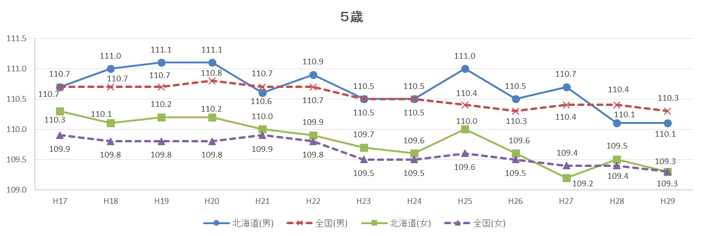

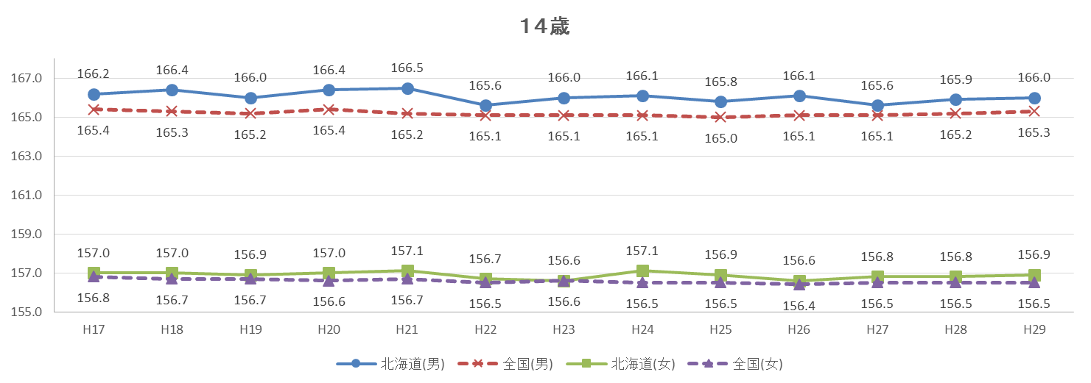
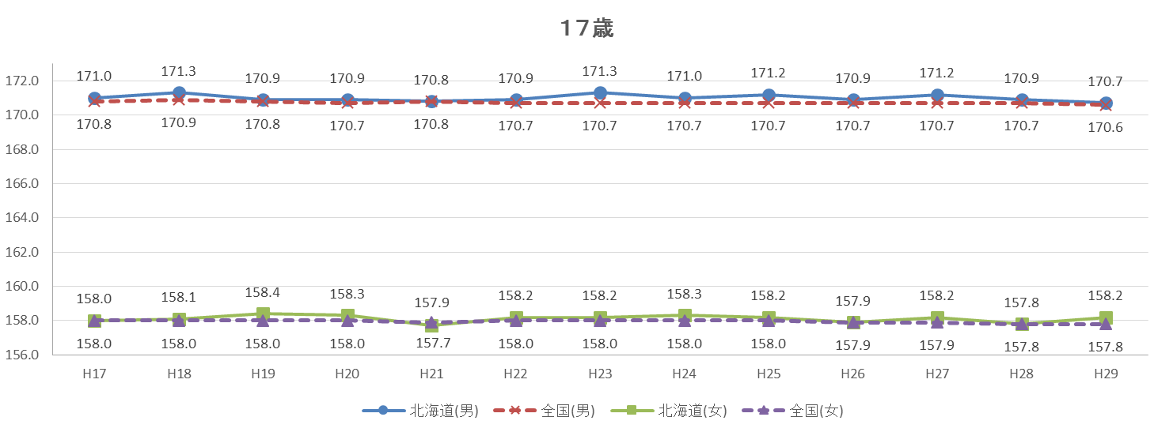
図４ 身長の平均値の推移 （単位：㎝）

体重推移
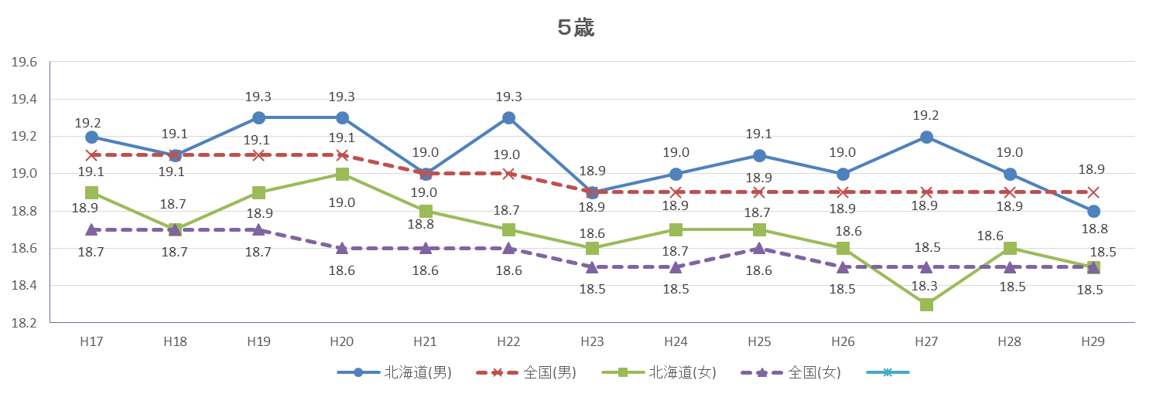
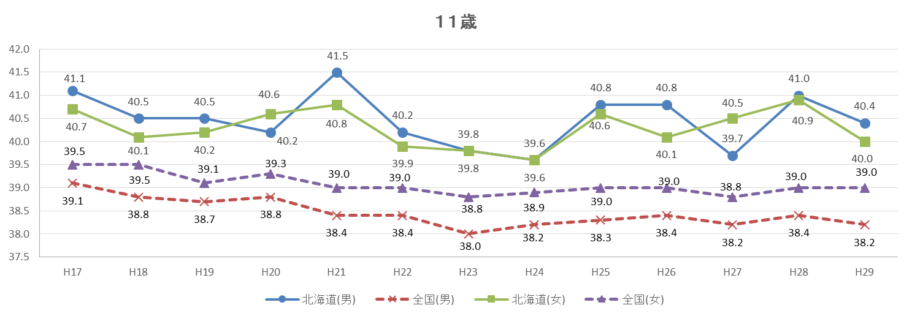
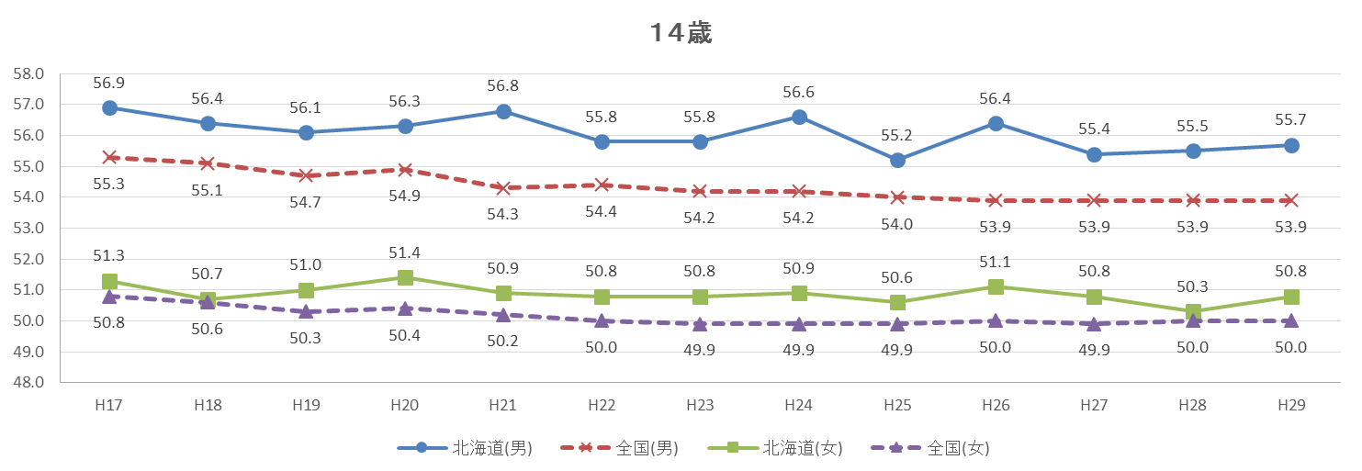
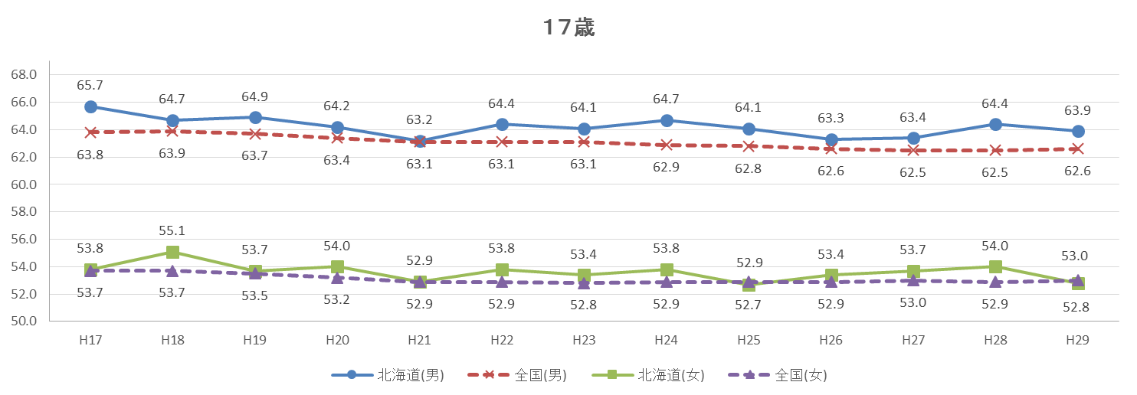
図５ 体重の平均値の推移 （単位：㎏）

30年前比較
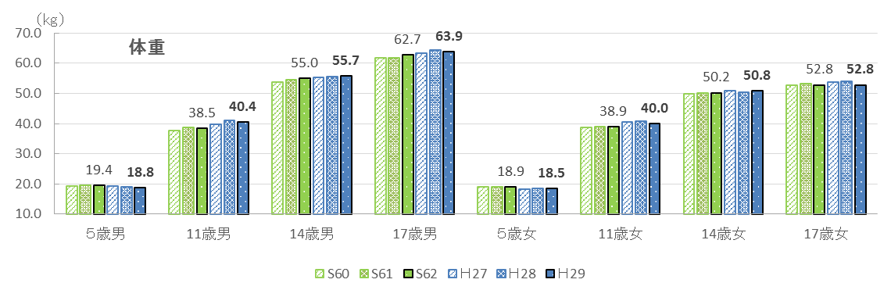
３ ３０年前との比較

北海道における平成29年度の身長・体重の平均値を30年前（昭和62年度）の平均値と比較すると、
５歳男児及び一部の年齢区分を除き、30年前の数値を上回るか同等でした。

表５ ３０年前の身長・体重平均値との比較
区 分 |  |  |  | 身長 |  |  |  | 体重
 |  |  |  | Ｈ２９ | Ｓ６２ | 差 | 増減率 | Ｈ２９ | Ｓ６２ | 差 | 増減率
 |  |  |  | (cm) | (cm) | (cm) | (％) | (kg) | (kg) | (kg) | (％)
 | 幼稚園 | 5 | 歳 | 110.1 | 111.0 | △ 0.9 | △ 0.8 | 18.8 | 19.4 | △ 0.6 | △ 3.1
 | 小学校 | 6 |  | 116.6 | 116.9 | △ 0.3 | △ 0.3 | 21.7 | 21.7 | 0.0 | 0.0
 |  | 7 |  | 122.6 | 122.8 | △ 0.2 | △ 0.2 | 24.6 | 24.4 | 0.2 | 0.8
 |  | 8 |  | 128.4 | 128.2 | 0.2 | 0.2 | 27.9 | 27.8 | 0.1 | 0.4
 |  | 9 |  | 133.7 | 133.1 | 0.6 | 0.5 | 31.6 | 30.3 | 1.3 | 4.3
 |  | 10 |  | 139.5 | 139.0 | 0.5 | 0.4 | 36.0 | 34.8 | 1.2 | 3.4
男 |  | 11 |  | 145.7 | 144.8 | 0.9 | 0.6 | 40.4 | 38.5 | 1.9 | 4.9
 | 中学校 | 12 |  | 154.2 | 151.6 | 2.6 | 1.7 | 46.0 | 44.5 | 1.5 | 3.4
 |  | 13 |  | 161.3 | 159.0 | 2.3 | 1.4 | 51.1 | 49.6 | 1.5 | 3.0
 |  | 14 |  | 166.0 | 164.5 | 1.5 | 0.9 | 55.7 | 55.0 | 0.7 | 1.3
 | 高等学校 | 15 |  | 168.8 | 168.2 | 0.6 | 0.4 | 59.7 | 58.9 | 0.8 | 1.4
 |  | 16 |  | 170.0 | 169.6 | 0.4 | 0.2 | 61.1 | 61.7 | △ 0.6 | △ 1.0
 |  | 17 |  | 170.7 | 170.2 | 0.5 | 0.3 | 63.9 | 62.7 | 1.2 | 1.9
 | 幼稚園 | 5 | 歳 | 109.3 | 110.1 | △ 0.8 | △ 0.7 | 18.5 | 18.9 | △ 0.4 | △ 2.1
 | 小学校 | 6 |  | 115.7 | 115.9 | △ 0.2 | △ 0.2 | 21.1 | 21.2 | △ 0.1 | △ 0.5
 |  | 7 |  | 122.0 | 121.8 | 0.2 | 0.2 | 24.1 | 23.9 | 0.2 | 0.8
 |  | 8 |  | 127.2 | 127.2 | 0.0 | 0.0 | 26.6 | 26.7 | △ 0.1 | △ 0.4
 |  | 9 |  | 134.3 | 133.3 | 1.0 | 0.8 | 30.7 | 30.3 | 0.4 | 1.3
 |  | 10 |  | 140.2 | 139.6 | 0.6 | 0.4 | 34.1 | 34.2 | △ 0.1 | △ 0.3
女 |  | 11 |  | 147.2 | 147.1 | 0.1 | 0.1 | 40.0 | 38.9 | 1.1 | 2.8
 | 中学校 | 12 |  | 152.4 | 151.5 | 0.9 | 0.6 | 44.7 | 44.4 | 0.3 | 0.7
 |  | 13 |  | 155.4 | 154.9 | 0.5 | 0.3 | 48.0 | 47.9 | 0.1 | 0.2
 |  | 14 |  | 156.9 | 156.4 | 0.5 | 0.3 | 50.8 | 50.2 | 0.6 | 1.2
 | 高等学校 | 15 |  | 157.2 | 157.2 | 0.0 | 0.0 | 51.9 | 52.4 | △ 0.5 | △ 1.0
 |  | 16 |  | 157.5 | 157.1 | 0.4 | 0.3 | 53.5 | 52.5 | 1.0 | 1.9
 |  | 17 |  | 158.2 | 157.4 | 0.8 | 0.5 | 52.8 | 52.8 | 0.0 | 0.0
（注）差 ＝ 平成29年度(2017年度) － 昭和62年度(1987年度)
増減率(％) ＝ 差 ÷ 昭和62年度 × 100
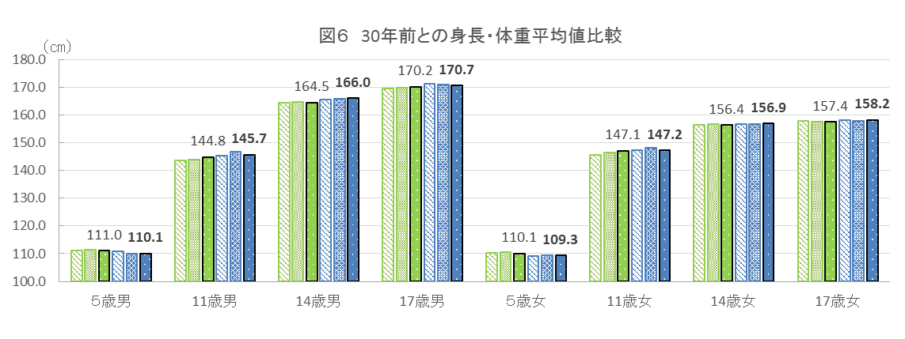

身長

年齢別＆永久歯
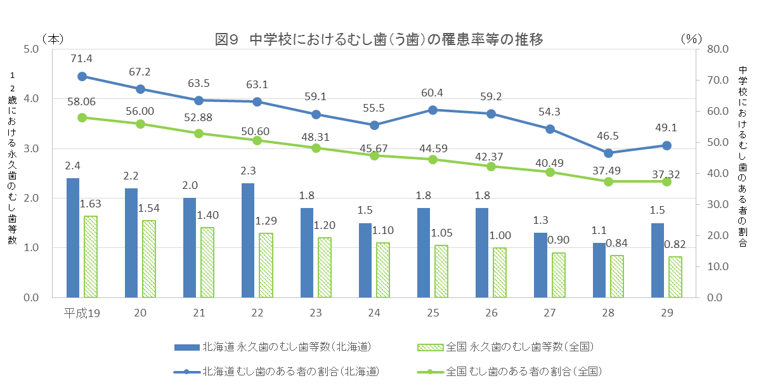
表８ 年齢別 むし歯(う歯)の者の割合 |  |  |  |  |  |  |  |  |  |  |  |  |  | （単位：％）
区 分 |  |  | 北海道 |  |  |  |  |  | 全国
 |  |  | 計 |  |  |  |  |  | 計
 |  |  |  |  | 処置完了者 |  | 未処置歯のある者 |  |  |  | 処置完了者 |  | 未処置歯のある者
幼稚園 | 5 | 歳 |  | 40.6 |  | 17.1 |  | 23.4 |  | 35.45 |  | 13.85 |  | 21.60
小学校 | 6 |  |  | 54.3 |  | 22.4 |  | 31.9 |  | 41.49 |  | 17.27 |  | 24.21
 | 7 |  |  | 58.1 |  | 26.4 |  | 31.7 |  | 47.76 |  | 22.81 |  | 24.95
 | 8 |  |  | 61.8 |  | 28.6 |  | 33.2 |  | 53.50 |  | 27.39 |  | 26.11
 | 9 |  |  | 63.6 |  | 29.8 |  | 33.8 |  | 53.44 |  | 28.81 |  | 24.63
 | 10 |  |  | 56.4 |  | 26.1 |  | 30.3 |  | 47.92 |  | 26.37 |  | 21.55
 | 11 |  |  | 46.5 |  | 21.3 |  | 25.1 |  | 37.93 |  | 21.53 |  | 16.40
中学校 | 12 |  |  | 46.4 |  | 21.1 |  | 25.3 |  | 34.87 |  | 19.94 |  | 14.93
 | 13 |  |  | 49.1 |  | 20.8 |  | 28.3 |  | 37.03 |  | 21.09 |  | 15.94
 | 14 |  |  | 51.6 |  | 21.7 |  | 29.8 |  | 39.97 |  | 22.28 |  | 17.69
高等学校 | 15 |  |  | 52.4 |  | 31.3 |  | 21.1 |  | 42.20 |  | 25.03 |  | 17.17
 | 16 |  |  | 58.8 |  | 35.3 |  | 23.4 |  | 47.27 |  | 27.49 |  | 19.78
 | 17 |  |  | 64.8 |  | 38.8 |  | 26.1 |  | 52.62 |  | 30.47 |  | 22.15
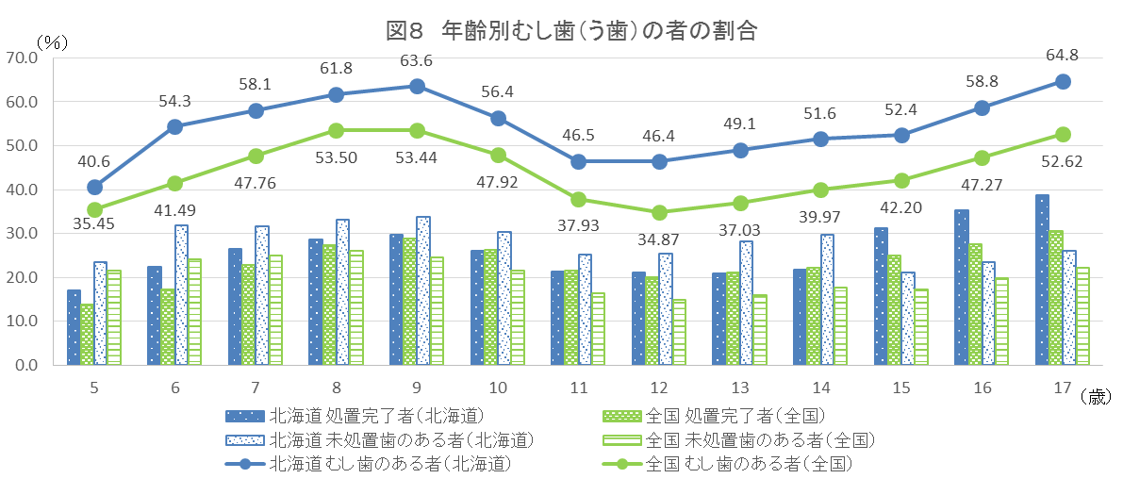

表９ 12歳の永久歯の一人当たり平均むし歯（う歯）等数の推移 |  |  |  |  |  |  |  |  |  |  |  |  |  | （単位：本）
区分 |  |  |  | H19 | H20 | H21 | H22 | H23 | H24 | H25 | H26 | H27 | H28 | H29
永久歯のむし歯 （う歯）等数 |  |  | 北海道 | 2.4 | 2.2 | 2.0 | 2.3 | 1.8 | 1.5 | 1.8 | 1.8 | 1.3 | 1.1 | 1.5
 |  |  | 全国 | 1.63 | 1.54 | 1.40 | 1.29 | 1.20 | 1.10 | 1.05 | 1.00 | 0.90 | 0.84 | 0.82

